Gráf. MM
 | xt | Ft+1 | Ft+2 | Ft_3 | Ft+6
 | 1363
 | 1963 | 1363
 | 1843 | 1963 | 1663.0
 | 1850 | 1843 | 1903.0 | 1723.0
 | 1247 | 1850 | 1846.5 | 1885.3
 | 2842 | 1247 | 1548.5 | 1646.7
 | 2402 | 2842 | 2044.5 | 1979.7 | 1851.3
 | 1700 | 2402 | 2622.0 | 2163.7 | 2024.5
 | 1679 | 1700 | 2051.0 | 2314.7 | 1980.7
 | 1157 | 1679 | 1689.5 | 1927.0 | 1953.3
 | 2080 | 1157 | 1418.0 | 1512.0 | 1837.8
 | 2039 | 2080 | 1618.5 | 1638.7 | 1976.7
 |  | 2039 | 2059.5 | 1758.7 | 1842.8

Est. Suav. Exp.
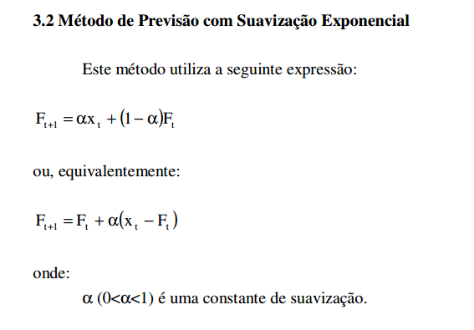
Mês | xt | Ft+1, alfa=0,1 | Ft+1, alfa=0,3 | Ft+1, alfa = 0.5 | Ft+1, alfa=0.9 | Erro1 | Erro2 | Erro3 | Erro4
1 | 1363 | 1363.0 | 1363.0 | 1363.0 | 1363.0 | 0.0 | 0.0 | 0.0 | 0.0
2 | 1963 | 1363.0 | 1363.0 | 1363.0 | 1363.0 | 360000.0 | 360000.0 | 360000.0 | 360000.0
3 | 1843 | 1423.0 | 1543.0 | 1663.0 | 1903.0 | 176400.0 | 90000.0 | 32400.0 | 3600.0
4 | 1850 | 1465.0 | 1633.0 | 1753.0 | 1849.0 | 148225.0 | 47089.0 | 9409.0 | 1.0
5 | 1247 | 1503.5 | 1698.1 | 1801.5 | 1849.9 | 65792.3 | 203491.2 | 307470.3 | 363488.4
6 | 2842 | 1477.9 | 1562.8 | 1524.3 | 1307.3 | 1860905.2 | 1636429.4 | 1736465.1 | 2355334.8
7 | 2402 | 1614.3 | 1946.5 | 2183.1 | 2688.5 | 620526.4 | 207444.7 | 47906.3 | 82098.9
8 | 1700 | 1693.0 | 2083.2 | 2292.6 | 2430.7 | 48.5 | 146824.8 | 351130.3 | 533853.7
9 | 1679 | 1693.7 | 1968.2 | 1996.3 | 1773.1 | 217.1 | 83650.6 | 100667.4 | 8848.3
10 | 1157 | 1692.3 | 1881.5 | 1837.6 | 1688.4 | 286504.5 | 524837.8 | 463271.7 | 282392.9
11 | 2080 | 1638.7 | 1664.1 | 1497.3 | 1210.1 | 194714.7 | 172956.3 | 339515.6 | 756655.3
12 | 2039 | 1682.9 | 1788.9 | 1788.7 | 1993.0 | 126834.6 | 62558.1 | 62670.0 | 2114.7
13 |  | 1718.5 | 1863.9 | 1913.8 | 2034.4 | 2953157.7 | 3474193.0 | 3662745.6 | 4138789.1
 |  |  |  |  |  | 6793326 | 7009475 | 7473651 | 8887177

 | Ft+1 = Ft + alfa*(xt - Ft)
 | equivalente
 | Ft+1 = alfa*xt + (1-alfa)*Ft

Graf. SE
 | xt | Ft+1, alfa=0,1 | Ft+1, alfa=0,3 | Ft+1, alfa = 0.5 | Ft+1, alfa=0.9
 | 1363 | 1363.0 | 1363.0 | 1363.0 | 1363.0
 | 1963 | 1363.0 | 1363.0 | 1363.0 | 1363.0
 | 1843 | 1423.0 | 1543.0 | 1663.0 | 1903.0
 | 1850 | 1465.0 | 1633.0 | 1753.0 | 1849.0
 | 1247 | 1503.5 | 1698.1 | 1801.5 | 1849.9
 | 2842 | 1477.9 | 1562.8 | 1524.3 | 1307.3
 | 2402 | 1614.3 | 1946.5 | 2183.1 | 2688.5
 | 1700 | 1693.0 | 2083.2 | 2292.6 | 2430.7
 | 1679 | 1693.7 | 1968.2 | 1996.3 | 1773.1
 | 1157 | 1692.3 | 1881.5 | 1837.6 | 1688.4
 | 2080 | 1638.7 | 1664.1 | 1497.3 | 1210.1
 | 2039 | 1682.9 | 1788.9 | 1788.7 | 1993.0
 |  | 1718.5 | 1863.9 | 1913.8 | 2034.4

Suav. Exp. Holt
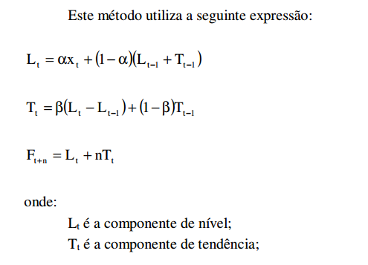
alfa | 0.4 | beta | 0.4
 | xt | Lt | Tt | Ft
1 | 11 | 11 | 3.00 | 11.00
2 | 14 | 14.00 | 3.00 | 14.00
3 | 15 | 16.20 | 2.68 | 16.20
4 | 18 | 18.53 | 2.54 | 18.53
5 | 18 | 19.84 | 2.05 | 19.84
6 | 22 | 21.93 | 2.07 | 21.93 |  |  | (xt-Previsão t)^2
7 | 25 | 24.40 | 2.23 | 24.40 | 24.00 | Previsão para Ft em t=6 | 1.0009884041
8 | 28 | 27.18 | 2.45 | 27.18 | 26.07 |  | 3.7413190393
9 | 29 | 29.37 | 2.35 | 29.37 | 28.13 |  | 0.75343066625
10 | 31 | 31.43 | 2.23 | 31.43
11 | 32 | 33.00 | 1.97 | 33.00
12 | 35 | 34.98 | 1.97 | 34.98
13 |  |  |  | 36.95 |  |  | Erro = 5,5
14 |  |  |  | 38.92
15 |  |  |  | 40.89

Graf. Holt
 | 11 | 11.00
 | 14 | 14.00
 | 15 | 16.20
 | 18 | 18.53
 | 18 | 19.84
 | 22 | 21.93
 | 25 | 24.40
 | 28 | 27.18
 | 29 | 29.37
 | 31 | 31.43
 | 32 | 33.00
 | 35 | 34.98
 |  | 36.95
 |  | 38.92
 |  | 40.89

SerieSazonal
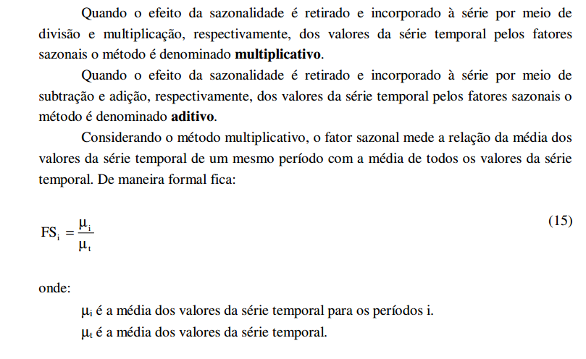
 |  |  |  |  |  | 0.3
Id | Quadrim. |  | xt | Fsi | xtc | Ft, alfa=0,3 | Fst
1 | 1 | 1 | 1,360.00 | 0.93 | 1469.14 | 1469.15 | 1,360.01
2 | 2 |  | 865.23 | 0.70 | 1237.43 | 1469.15 | 1,027.25
3 | 3 |  | 1,141.63 | 0.82 | 1394.84 | 1399.63 | 1,145.56
4 | 4 |  | 2,105.80 | 1.56 | 1352.81 | 1398.19 | 2,176.44
5 | 1 | 2 | 1,226.48 | 0.93 | 1324.91 | 1384.58 | 1,281.72
6 | 2 |  | 1,238.10 | 0.70 | 1770.70 | 1366.68 | 955.60
7 | 3 |  | 1,093.17 | 0.82 | 1335.63 | 1487.88 | 1,217.79
8 | 4 |  | 2,191.08 | 1.56 | 1407.60 | 1442.21 | 2,244.95
9 | 1 | 3 | 1,454.08 | 0.93 | 1570.77 | 1431.83 | 1,325.46
10 | 2 |  | 948.62 | 0.70 | 1356.69 | 1473.51 | 1,030.30
11 | 3 |  | 1,337.67 | 0.82 | 1634.36 | 1438.46 | 1,177.34
12 | 4 |  | 2,497.43 | 1.56 | 1604.41 | 1497.23 | 2,330.60
13 | 1 | 4 | - | 0.93 |  | 1529.38 | 1,415.77
14 | 2 |  | - | 0.70 |  |  | -
15 | 3 |  | - | 0.82 |  |  | -
16 | 4 |  | - | 1.56 |  |  | -
 |  |  | 1454.94

mês do quadrimestre | mi_i | Fsi
1 | 1,346.85 | 0.93
2 | 1,017.32 | 0.70
3 | 1,190.82 | 0.82
4 | 2,264.77 | 1.56

Gráf. Sazonal
 | Original | Estimado corrigido Sazonal | Corrigido Sazonalidade | Estimado com sazonalidade
 | 1,360.00 | 1469.15 | 1469.14 | 1,360.01
 | 865.23 | 1469.15 | 1237.43 | 1,027.25
 | 1,141.63 | 1399.63 | 1394.84 | 1,145.56
 | 2,105.80 | 1398.19 | 1352.81 | 2,176.44
 | 1,226.48 | 1384.58 | 1324.91 | 1,281.72
 | 1,238.10 | 1366.68 | 1770.70 | 955.60
 | 1,093.17 | 1487.88 | 1335.63 | 1,217.79
 | 2,191.08 | 1442.21 | 1407.60 | 2,244.95
 | 1,454.08 | 1431.83 | 1570.77 | 1,325.46
 | 948.62 | 1473.51 | 1356.69 | 1,030.30
 | 1,337.67 | 1438.46 | 1634.36 | 1,177.34
 | 2,497.43 | 1497.23 | 1604.41 | 2,330.60
 |  | 1529.38 |  | 1,415.77

Graf. IPCA
 | Índice do Mês | Ft
 | 28.77 | 28.77
 | 24.79 | 27.58
 | 27.58 | 24.72
 | 28.37 | 25.84
 | 26.78 | 26.04
 | 30.37 | 28.79
 | 31.01 | 30.45
 | 33.34 | 32.72
 | 35.63 | 35.15
 | 34.12 | 34.94
 | 36 | 36.00
 | 37.73 | 37.52
 | 41.32 | 40.54
 | 40.57 | 41.12
 | 43.08 | 42.91
 | 42.86 | 43.34
 | 42.73 | 43.26
 | 48.24 | 46.96
 | 7.75 | 20.04
 | 1.85 | 4.83
 | 1.4 | -0.78
 | 2.82 | -0.94
 | 2.96 | 0.03
 | 1.7 | 0.16
 | 1.44 | 0.39
 | 1.01 | 0.42
 | 1.62 | 1.00
 | 2.49 | 1.93
 | 2.1 | 2.08
 | 2.18 | 2.18
 | 2.46 | 2.41
 | 1.02 | 1.48
 | 1.17 | 1.20
 | 1.4 | 1.26
 | 1.51 | 1.40
 | 1.65 | 1.56
 | 1.46 | 1.50
 | 0.71 | 0.95
 | 0.29 | 0.43
 | 0.93 | 0.69
 | 1.28 | 1.07
 | 1.33 | 1.27
 | 1.2 | 1.25
 | 0.5 | 0.75
 | 0.02 | 0.20
 | 0.38 | 0.24
 | 0.34 | 0.26
 | 0.33 | 0.28
 | 0.81 | 0.63
 | 0.45 | 0.53
...

